Uitleg
Simulatie van het weer
Dit model simuleert weerspatronen. Het is zeer sterk vereenvoudigd: slechts 3 weersoorten (Regen, Zon en Onweer).
De weersveranderingen worden probabilistisch gemodelleerd volgens onderstaande Markovketen:
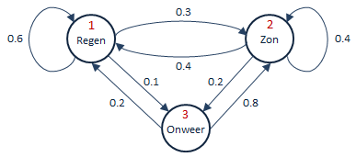

Als uitvoervariabelen wordt per weersoort de duur van een aaneengesloten periode van dat weer berekend.
De kansen zijn via het Dashboard in te stellen.

Dashboard
Weersverandering | Kans | Bestendig weer | Kans
Regen wordt zon | 0.3 | Regen | 0.6
Regen wordt onweer | 0.1 | Zon | 0.4
Zon wordt regen | 0.4 | Onweer | 0
Zon wordt onweer | 0.2 | Deze kansen volgen uit de invoer
Onweer wordt regen | 0.2
Onweer wordt zon | 0.8 | N.B. Alle kansen moeten tussen 0 en 1 inliggen!

Tijdstap [min] | 15
 | Weertype
Regen: | 51.3%
Zon: | 37.8%
Onweer: | 11.0%

